2. Màn hình
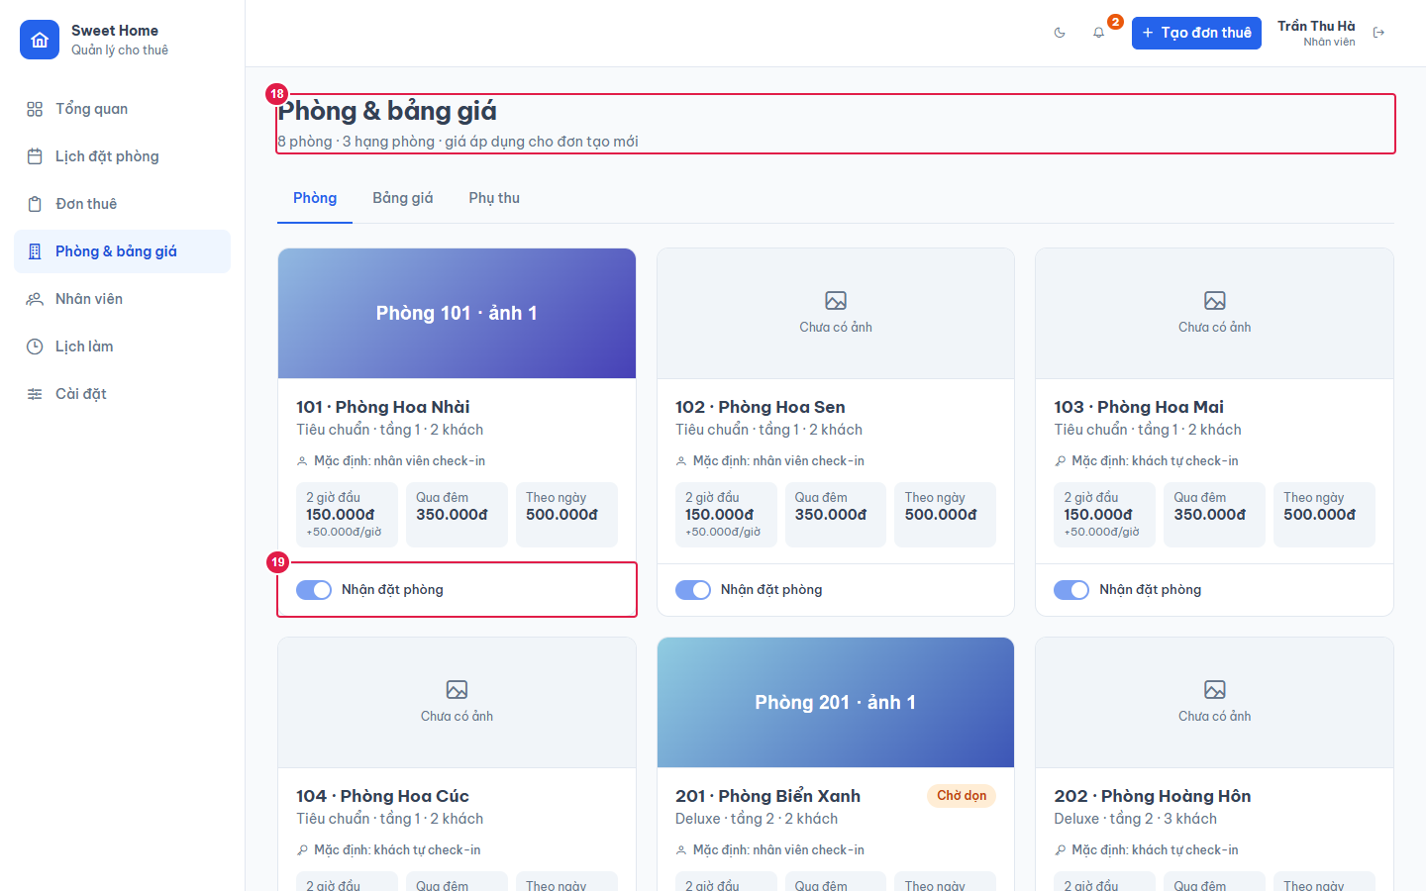
Ảnh 1. Tab Phòng (Quản lý)
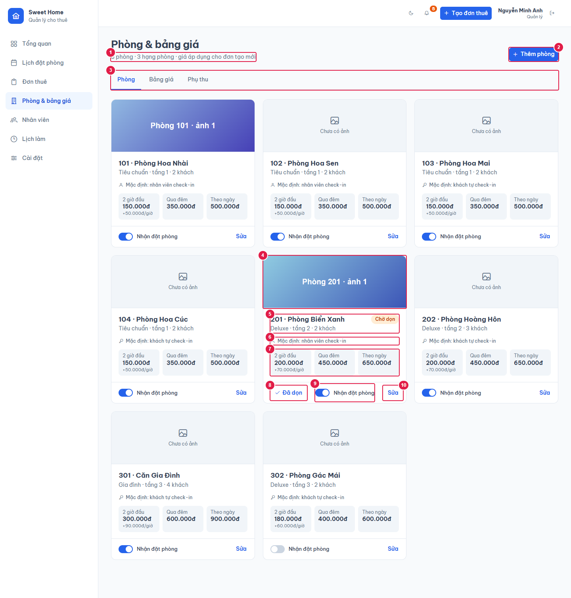

Ảnh 2. Tab Bảng giá
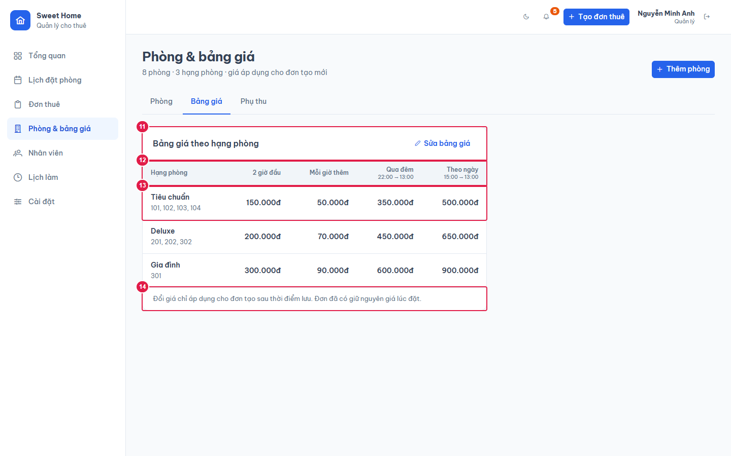

Ảnh 3. Tab Phụ thu
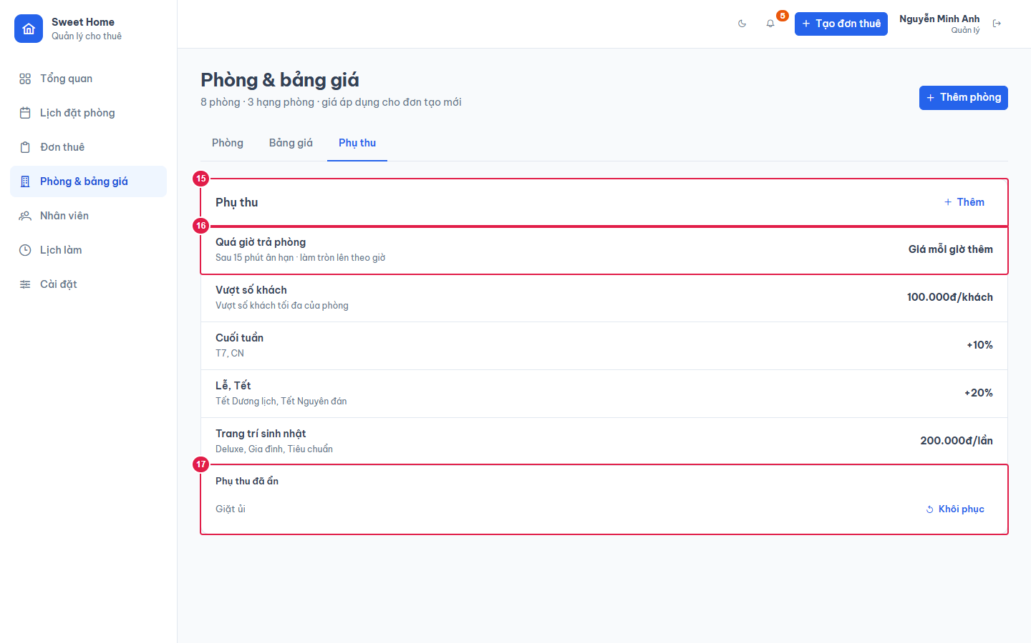

Ảnh 4. Tab Phòng (Nhân viên): chỉ xem

